상품제안서
국산매쉬장바구니 | 상품코드: S16596

 |  |  |  |  |  |  | 02-713-8555 | www.synergygift.co.kr
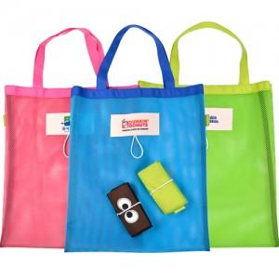

【상세/제작정보】

【인쇄/포장옵션】 | 실크 / OPP(비닐)

【공급단가】 | 수량 | 100~ | 200~ | 1,000~ | 2,000~ | 4,000~
*VAT별도 | 단가 | 4,220원 | 3,990원 | 3,800원 | 3,700원 | 3,640원

【상품 URL】 | https://synergygift.co.kr:443/src/goods_detail.php?gdno=8885

